Gradacion
 |  |  |  |  |  |  |  |  |  | Norma INV-E213-13
Tamaño de partículas para el diseño hidráulico de la sección |  |  |  |  |  |  |  |  |  |  |  |  |  | Tamaño característico de material
Fecha |  | 2015.08.15 | Descripción |  |  |  |  | Análisis de la muestra. Ingrese el % que pasa (ej. Shields: d_50, Lane: d_75) |  |  | Graficación | % Pasa | Tamaño, mm | % pasa | Tamaño, mm
Muestra |  | 1 | Arcilla Arenosa. Arena fina húmeda fina mezclada con material cohesivo |  |  |  |  |  |  |  |  | 0 | 0.548 | d16 | 0.032
Peso sucio y seco, gr |  | 1032.52 |  |  |  |  |  |  |  |  |  | 100 | 0.548 | d50 | 0.146
Peso retenido seco, gr |  | 1032.52 |  |  |  |  |  | % pasa |  | d90 |  |  |  | d65 | 0.163
Pasa _200: |  | 0.00 | Ángulo reposo materiales gruesos, ° |  |  | 35 |  | Tamaño, mm |  | 0.548 |  |  |  | d75 | 0.172
Curva granulométrica
 |  |  |  |  |  |  |  |  |  |  |  |  |  | d84 | 0.18
Curva granulométrica |  |  |  |  |  |  | Localización de intervalo y graficación |  |  |  |  |  |  | d90 | 0.548
Tamaño característico de material
Tamiz | Peso retenido, gr | % Retenido | % Retenido corregido | % Acumulado | % Pasa | Tamiz, mm | Loc. Intervalo | Tamaño, mm | % Pasa | Tamiz, mm
3" | 0 | 0.00% | 0.00% | 0.00% | 100.00 | 76.120 |  |  | 0.00 | 0.000
2-1/2" | 0 | 0.00% | 0.00% | 0.00% | 100.00 | 63.500 |  |  | 0.00 | 0.000
2" | 0 | 0.00% | 0.00% | 0.00% | 100.00 | 50.800 |  |  | 0.00 | 0.000
1-1/2" | 0 | 0.00% | 0.00% | 0.00% | 100.00 | 38.100 |  |  | 0.00 | 0.000
1" | 0 | 0.00% | 0.00% | 0.00% | 100.00 | 25.400 |  |  | 0.00 | 0.000
3/4" | 0 | 0.00% | 0.00% | 0.00% | 100.00 | 19.050 |  |  | 0.00 | 0.000
1/2" | 0 | 0.00% | 0.00% | 0.00% | 100.00 | 12.700 |  |  | 0.00 | 0.000
3/8" | 3.3 | 0.32% | 0.32% | 0.32% | 99.68 | 9.525 |  |  | 99.68 | 9.525
1/4" | 0 | 0.00% | 0.00% | 0.32% | 99.68 | 6.350 |  |  | 0.00 | 0.000
No.4 | 1.65 | 0.16% | 0.16% | 0.48% | 99.52 | 4.750 |  |  | 99.52 | 4.750
No.8 | 0 | 0.00% | 0.00% | 0.48% | 99.52 | 2.380 |  |  | 0.00 | 0.000
No.10 | 3.35 | 0.32% | 0.32% | 0.80% | 99.20 | 2.000 |  |  | 99.20 | 2.000
No.16 | 0 | 0.00% | 0.00% | 0.80% | 99.20 | 1.190 |  |  | 0.00 | 0.000
No.30 | 71.2 | 6.90% | 6.90% | 7.70% | 92.30 | 0.600 | 1 | 0.5480 | 92.30 | 0.600
No.40 | 80.2 | 7.77% | 7.77% | 15.47% | 84.53 | 0.425 |  |  | 84.53 | 0.425
No.50 | 0 | 0.00% | 0.00% | 15.47% | 84.53 | 0.300 |  |  | 0.00 | 0.000
No.60 | 0 | 0.00% | 0.00% | 15.47% | 84.53 | 0.250 |  |  | 0.00 | 0.000
No.80 | 0 | 0.00% | 0.00% | 15.47% | 84.53 | 0.180 |  |  | 0.00 | 0.000
No.100 | 349.1 | 33.81% | 33.81% | 49.28% | 50.72 | 0.150 |  |  | 50.72 | 0.150
No.200 | 133.12 | 12.89% | 12.89% | 62.17% | 37.83 | 0.075 |  |  | 37.83 | 0.075
P_200. Fondo | 390.6 | 37.83% | 37.83% | 100.00% | 0.00 | 0.000 |  |  | 0.00 | 0.000
Total | 1032.52 | 100.00%

GradacionProyecto
Pesos retenido por tamiz. gr
Tamaño de partículas para el diseño hidráulico de la sección del proyecto o caso de estudio.
Tamiz | Tamiz, mm | Peso retenido, gr
 |  | Clase | 2020-2 | 2021-2 | 2022-2
3 | 76.12 | 0.00 | 0.00 | 60.00 | 0.00
2-1/2" | 63.5 | 0.00 | 0.00 | 0.00 | 0.00
2" | 50.8 | 0.00 | 40.00 | 0.00 | 0.00
1-1/2" | 38.1 | 0.00 | 0.00 | 0.00 | 0.00
1" | 25.4 | 0.00 | 90.00 | 0.00 | 14.44
3/4" | 19.05 | 0.00 | 0.00 | 125.00 | 6.72
1/2" | 12.7 | 0.00 | 0.00 | 0.00 | 15.82
3/8" | 9.525 | 3.30 | 3.30 | 3.30 | 13.12
1/4" | 6.35 | 0.00 | 0.00 | 0.00 | 0.00
No.4 | 4.75 | 1.65 | 1.65 | 1.65 | 82.70
No.8 | 2.38 | 0.00 | 0.00 | 0.00 | 126.08
No.10 | 2 | 3.35 | 3.35 | 3.35 | 6.68
No.16 | 1.19 | 0.00 | 0.00 | 0.00 | 96.30
No.30 | 0.6 | 71.20 | 54.00 | 71.20 | 90.89
No.40 | 0.425 | 80.20 | 39.00 | 184.30 | 147.50
No.50 | 0.3 | 0.00 | 0.00 | 0.00 | 168.14
No.60 | 0.25 | 0.00 | 24.00 | 0.00 | 0.00
No.80 | 0.18 | 0.00 | 0.00 | 0.00 | 0.00
No.100 | 0.15 | 349.10 | 248.60 | 239.40 | 225.43
No.200 | 0.075 | 133.12 | 318.40 | 147.00 | 44.47
P_200. Fondo | 0 | 390.60 | 186.50 | 419.40 | 63.66
 | Total | 1032.52 | 1008.8 | 1254.6 | 1101.9480694
Peso sucio y seco, gr |  | 1032.52 | 1064.9 | 1280.6 | 1149.8
Observaciones |  | Granulometría corte corredor realineamiento futuro | Granulometría corte corredor realineamiento futuro | Granulometría corte corredor realineamiento futuro | Granulometría acorazamiento lecho cauce actual

Rugosidad
Rugosidad de diseño |  |  |  | Rugosidad de diseño
Método 1. Rugosidad de Manning en la sección dominante en función del material característico del lecho |  |  |  | Método 2. Rugosidad de Manning en sección dominante y llanura usando valores de referencia.

Tamaños característicos para el caso de estudio |  |  |  | Parámetros de diseño
% pasa | Tamaño, mm | n, rugosidad empírica |  | Rugosidad de Manning para el diseño canal dominante | 0.018 | adim. | n | Roughness
d50 | 0.146 | 0.02530 |  | Rugosidad de Manning para el diseño canal de creciente | 0.035 | adim. | n | Roughness
d65 | 0.163 | 0.02793 |  | Justificación de valores adoptados
d75 | 0.172 | 0.02834 |  | Debido a que el canal será construído artificialmente y teniendo en cuenta que el valle será revegetalizado, se adoptan los valores indicados. Para el fondo del canal dominante se recomienda tamizar los materiales de corte y utilizar los gruesos como protección de fondo.
d90 | 0.548 | 0.03415

$$n=0.0152{\left(D_{50}\right)}^{1/6}$$
Basados en d50
Autor | Descripción | Ecuación empírica | n, rugosidad
Strikler, 1923 | Ríos con lecho de grava en Suiza |  | 0.01103
$$n=0.0487{\left(D_{50}\right)}^{1/6}$$
Posada, 1998 | Ríos de montaña con lecho de grava, Antioquia y Risaralda. Estudio en canales naturales |  | 0.01118 | US Army Corps of Engineers. HEC-RAS River Analysis System, Hydraulic Reference Manual, Versión 5.0. CPD-69. 2016.
$$n=0.0260{\left(D_{50}\right)}^{1/6}$$
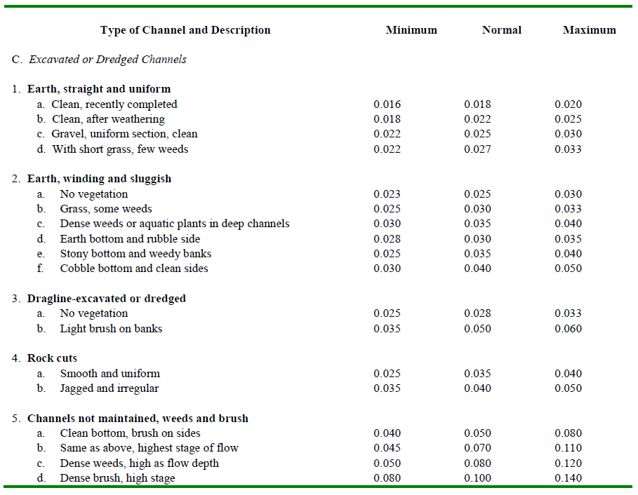
Keulegan, 1938 y 1949 | Universidad Nacional de Colombia, sede Medellín. Escuela de Geociencias y Medio Ambiente, Ramiro Marbello Pérez |  | 0.01887
$$n=0.0395{\left(D_{50}\right)}^{1/6}$$
Administración de carreteras federales de Estados unidos de América, 1975 | Universidad Nacional de Colombia, sede Medellín. Escuela de Geociencias y Medio Ambiente, Ramiro Marbello Pérez |  | 0.02866
$$n=0.0389{\left(D_{50}\right)}^{1/6}$$
Simons y Senturk, 1976 | Universidad Nacional de Colombia, sede Medellín. Escuela de Geociencias y Medio Ambiente, Ramiro Marbello Pérez |  | 0.02823
$$n=0.039{\left(D_{50}\right)}^{1/6}$$
Garde y Raju, 1978 | Universidad Nacional de Colombia, sede Medellín. Escuela de Geociencias y Medio Ambiente, Ramiro Marbello Pérez. Granulometría gruesa y libre de ondulaciones. 50% del material por peso tiene un diámetro menor. |  | 0.02830
$$n=0.0593{\left(D_{50}\right)}^{0.179}$$
Bray, 1979 | Universidad Nacional de Colombia, sede Medellín. Escuela de Geociencias y Medio Ambiente, Ramiro Marbello Pérez |  | 0.04202
$$n=0.047{\left(D_{50}\right)}^{1/6}$$
Subramanya, 1982 | Universidad Nacional de Colombia, sede Medellín. Escuela de Geociencias y Medio Ambiente, Ramiro Marbello Pérez |  | 0.03411
 |  | Promedio | 0.02530

$$n=0.0416{\left(D_{65}\right)}^{1/6}$$
Basados en d65
Autor | Descripción | Ecuación empírica | n, rugosidad
Keulegan, 1938 y 1949 | Escuela de Geociencias y Medio Ambiente, Ramiro Marbello Pérez |  | 0.03075
$$n=0.0417{\left(D_{65}\right)}^{1/6}$$
Chow, 1959 | Universidad Nacional de Colombia, sede Medellín |  | 0.03082
$$n=0.013{\left(D_{65}\right)}^{1/6}$$
Raudkivi, 1975 | Continuación del trabajo de Stickler. Universidad Nacional de Colombia, sede Medellín |  | 0.00961
$$n=0.0561{\left(D_{65}\right)}^{0.179}$$
Bray, 1979 | Escuela de Geociencias y Medio Ambiente, Ramiro Marbello Pérez. |  | 0.04055
 |  | Promedio | 0.02793

$$n=0.038{\left(D_{75}\right)}^{1/6}$$
Basados en d75
Autor | Descripción | Ecuación empírica | n, rugosidad
Lane y Carlson | Obtenida a través de experimentos de campo, en canales empedrados con guijarros. |  | 0.02834
 |  | Promedio | 0.02834

$$n=0.038{\left(D_{90}\right)}^{1/6}$$
Basados en d90
Autor | Descripción | Ecuación empírica | n, rugosidad
Meyer - Peter y Muller, 1948 | Mezclas de materiales de fondo con una significativa muestra de materiales granulométricos d90, tiene en cuenta el acorazamiento |  | 0.03438
$$n=0.0249{\left(D_{90}\right)}^{1/6}$$
Keulegan, 1938 y 1949 | Universidad Nacional de Colombia, sede Medellín. Escuela de Geociencias y Medio Ambiente, Ramiro Marbello Pérez |  | 0.02252
$$n=0.0495{\left(D_{90}\right)}^{0.16}$$
Bray, 1979 | Universidad Nacional de Colombia, sede Medellín. Escuela de Geociencias y Medio Ambiente, Ramiro Marbello Pérez |  | 0.04496
$$n=0.0384{\left(D_{90}\right)}^{0.16}$$
Yen, 1992 | Universidad Nacional de Colombia, sede Medellín. Escuela de Geociencias y Medio Ambiente, Ramiro Marbello Pérez |  | 0.03474
 |  | Promedio | 0.03415

{R}
Gradación y rugosidad de diseño en canales.

Descarga y actualización en:
https://github.com/rcfdtools/R.HydroTools/tree/main/GradacionRugosidad

Licencia, cláusulas y condiciones de uso en:
https://github.com/rcfdtools/R.HydroTools/wiki/License


Password: 1234
HCMC - Herramientas computacionales para el diseño y modelación de cauces: El libro de Microsoft Excel R.HydroTools.GradacionRugosidad.xlsx es utiilizado en la clase 1.12. Evaluación de tamaño de partículas y definición de rugosidades de diseño y se nombra como HCMC0012_GradacionRugosidad.xlsx.

